상품제안서
누리 치매케어세트 1호 | 상품코드: S30939

 |  |  |  |  |  |  | 02-713-8555 | www.synergygift.co.kr
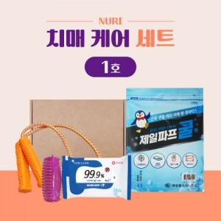

【상세/제작정보】 | 지압기, 손소독티슈

【인쇄/포장옵션】 | 스티커 / 포장불가능

【공급단가】 | 수량 | 100~ | 300~ | 1,000~ | 3,000~ | 5,000~
*VAT별도 | 단가 | 6,940원 | 6,600원 | 6,350원 | 6,250원 | 6,140원

【상품 URL】 | https://www.synergygift.co.kr:443/src/goods_detail.php?gdno=30939

